CCW DB(B2B)
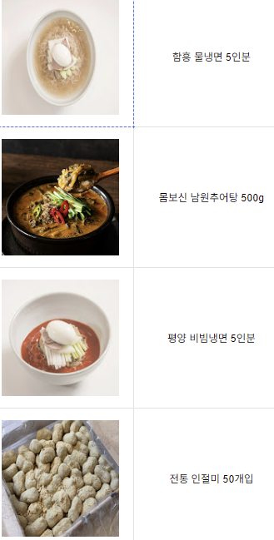
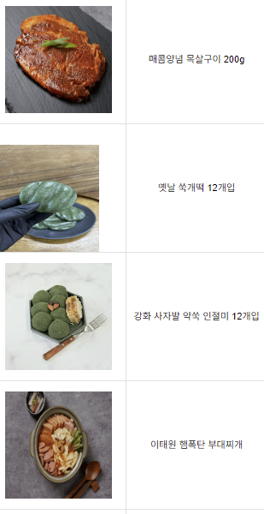
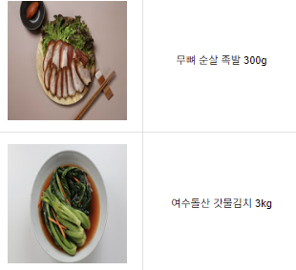
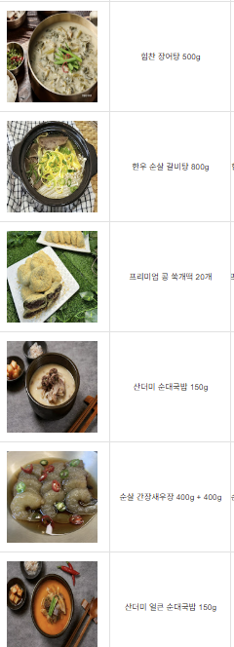
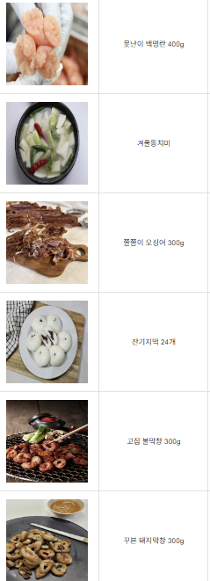
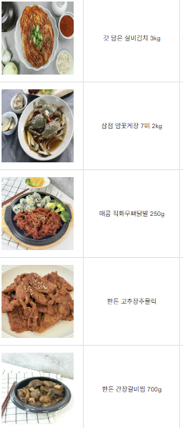
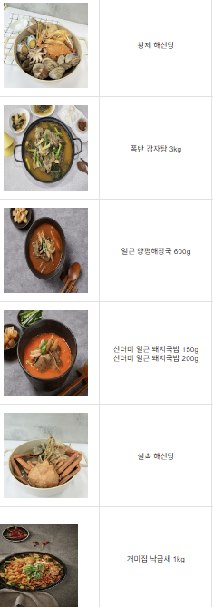
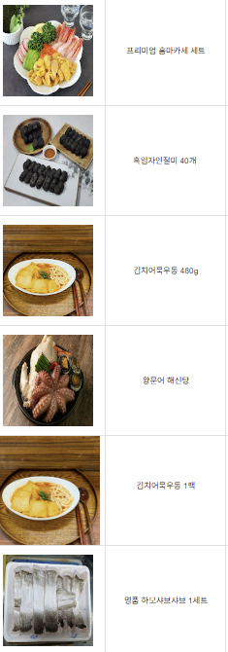
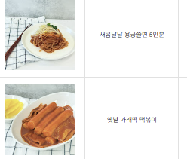
 |  |  |  |  |  | 40% | 12% |  |  |  | 13 | 14 | 15 | 16
상품코드 | 상품명 | 소비자가 | 공급가 | 상품가 | 판매가 | 소비자가설정 | 판매가설정 | 판매가이익율 | 택배비 | pacage | 소비자가 | 판매원가 | 상품가 | 패키지판매가 | 이익율 | 택배비율 | 영업이익율 | 별도이익유조정
 | 함흥 물냉면 5인분 | 10,800 | 6,100 | 10,800 | 6,900 | 10800 | 6,900 | 11.6% | 0 | 5 | 54000 | 30,500 | 54,000 | 34,500 | 11.6% | 0.0% | 11.6%
 | 몸보신 남원추어탕 500g | 5,800 | 3,000 | 5,800 | 3,400 | 5800 | 3,400 | 11.8% | 0 | 12 | 69600 | 36,000 | 69,600 | 40,800 | 11.8% | 0.0% | 11.8%
 | 평양 비빔냉면 5인분 | 11,800 | 7,100 | 11,800 | 8,100 | 11800 | 8,100 | 12.3% | 0 | 7 | 82600 | 49,700 | 82,600 | 56,700 | 12.3% | 0.0% | 12.3%
 | 전통 인절미 50개입 | 12,800 | 7,500 | 12,800 | 8,500 | 12800 | 8,500 | 11.8% | 0 | 8 | 102400 | 60,000 | 102,400 | 68,000 | 11.8% | 0.0% | 11.8%
 | 매콤양념 목살구이 200g | 3,800 | 2,200 | 3,800 | 2,500 | 3800 | 2,500 | 12.0% | 0 | 40 | 152000 | 88,000 | 152,000 | 100,000 | 12.0% | 0.0% | 12.0%
 | 옛날 쑥개떡 12개입 | 10,800 | 6,000 | 10,800 | 6,800 | 10800 | 6,800 | 11.8% | 0 | 8 | 86400 | 48,000 | 86,400 | 54,400 | 11.8% | 0.0% | 11.8%
 | 강화 사자발 약쑥 인절미 12개입 | 12,800 | 7,400 | 12,800 | 8,400 | 12800 | 8,400 | 11.9% | 0 | 8 | 102400 | 59,200 | 102,400 | 67,200 | 11.9% | 0.0% | 11.9%
 | 이태원 햄폭탄 부대찌개 | 14,800 | 8,500 | 14,800 | 9,700 | 14800 | 9,700 | 12.4% | 0 | 8 | 118400 | 68,000 | 118,400 | 77,600 | 12.4% | 0.0% | 12.4%
 | 무뼈 순살 족발 300g | 8,800 | 5,200 | 8,800 | 5,900 | 8800 | 5,900 | 11.9% | 0 | 6 | 52800 | 31,200 | 52,800 | 35,400 | 11.9% | 0.0% | 11.9%
 | 여수돌산 갓물김치 3kg | 12,800 | 7,500 | 12,800 | 8,500 | 12800 | 8,500 | 11.8% | 0 | 20 | 256000 | 150,000 | 256,000 | 170,000 | 11.8% | 0.0% | 11.8%
 | 힘찬 장어탕 500g | 6,800 | 3,600 | 6,800 | 4,100 | 6800 | 4,100 | 12.2% | 0 | 2 | 13600 | 7,200 | 13,600 | 8,200 | 12.2% | 0.0% | 12.2%
 | 한우 순살 갈비탕 800g | 11,800 | 7,000 | 11,800 | 8,000 | 11800 | 8,000 | 12.5% | 0 | 18 | 212400 | 126,000 | 212,400 | 144,000 | 12.5% | 0.0% | 12.5%
 | 프리미엄 콩 쑥개떡 20개 | 19,800 | 11,500 | 19,800 | 13,100 | 19800 | 13,100 | 12.2% | 0 | 12 | 237600 | 138,000 | 237,600 | 157,200 | 12.2% | 0.0% | 12.2%
 | 산더미 순대국밥 150g | 3,800 | 2,200 | 3,800 | 2,500 | 3800 | 2,500 | 12.0% | 0 | 10 | 38000 | 22,000 | 38,000 | 25,000 | 12.0% | 0.0% | 12.0%
 | 순살 간장새우장 400g + 400g | 18,800 | 11,000 | 18,800 | 12,500 | 18800 | 12,500 | 12.0% | 0 | 30 | 564000 | 330,000 | 564,000 | 375,000 | 12.0% | 0.0% | 12.0%
 | 산더미 얼큰 순대국밥 150g | 3,800 | 2,200 | 3,800 | 2,500 | 3800 | 2,500 | 12.0% | 0 | 30 | 114000 | 66,000 | 114,000 | 75,000 | 12.0% | 0.0% | 12.0%
 | 못난이 백명란 400g | 12,800 | 7,500 | 12,800 | 8,500 | 12800 | 8,500 | 11.8% | 0 | 4 | 51200 | 30,000 | 51,200 | 34,000 | 11.8% | 0.0% | 11.8%
 | 겨울동치미 3KG | 16,800 | 9,800 | 16,800 | 11,100 | 16800 | 11,100 | 11.7% | 0 | 1 | 16800 | 9,800 | 16,800 | 11,100 | 11.7% | 0.0% | 11.7%
 | 겨울동치미 5KG | 23,800 | 14,000 | 23,800 | 15,900 | 23800 | 15,900 | 11.9% | 0 | 1 | 23800 | 14,000 | 23,800 | 15,900 | 11.9% | 0.0% | 11.9%
 | 쫄쫄이 오징어 300g | 29,800 | 17,500 | 29,800 | 19,900 | 29800 | 19,900 | 12.1% | 0 | 30 | 894000 | 525,000 | 894,000 | 597,000 | 12.1% | 0.0% | 12.1%
 | 잔기지떡 24개 | 15,800 | 9,000 | 15,800 | 10,200 | 15800 | 10,200 | 11.8% | 0 | 10 | 158000 | 90,000 | 158,000 | 102,000 | 11.8% | 0.0% | 11.8%
 | 고집 불막창 300g | 9,800 | 5,500 | 9,800 | 6,300 | 9800 | 6,300 | 12.7% | 0 | 20 | 196000 | 110,000 | 196,000 | 126,000 | 12.7% | 0.0% | 12.7%
 | 꾸븐 돼지막창 300g | 9,800 | 5,500 | 9,800 | 6,300 | 9800 | 6,300 | 12.7% | 0 | 20 | 196000 | 110,000 | 196,000 | 126,000 | 12.7% | 0.0% | 12.7%
 | 갓 담은 실비김치 3kg | 31,800 | 19,000 | 31,800 | 21,600 | 31800 | 21,600 | 12.0% | 0 | 1 | 31800 | 19,000 | 31,800 | 21,600 | 12.0% | 0.0% | 12.0%
 | 삼점 암꽃게장 7미 2kg | 11,800 | 7,000 | 11,800 | 8,000 | 11800 | 8,000 | 12.5% | 0 | 4 | 47200 | 28,000 | 47,200 | 32,000 | 12.5% | 0.0% | 12.5%
 | 매콤 직화무뼈닭발 250g | 9,800 | 5,500 | 9,800 | 6,300 | 9800 | 6,300 | 12.7% | 0 | 1 | 9800 | 5,500 | 9,800 | 6,300 | 12.7% | 0.0% | 12.7%
 | 알곤이찜 800g | 15,800 | 9,500 | 15,800 | 10,800 | 15800 | 10,800 | 12.0% | 0 | 1 | 15800 | 9,500 | 15,800 | 10,800 | 12.0% | 0.0% | 12.0%
 | 한돈 고추장주물럭 | 5,800 | 3,300 | 5,800 | 3,800 | 5800 | 3,800 | 13.2% | 0 | 50 | 290000 | 165,000 | 290,000 | 190,000 | 13.2% | 0.0% | 13.2%
 | 한돈 간장갈비찜 700g | 15,800 | 9,000 | 15,800 | 10,200 | 15800 | 10,200 | 11.8% | 0 | 1 | 15800 | 9,000 | 15,800 | 10,200 | 11.8% | 0.0% | 11.8%
 | 황제 해신탕 | 31,800 | 19,000 | 31,800 | 21,600 | 31800 | 21,600 | 12.0% | 0 | 2 | 63600 | 38,000 | 63,600 | 43,200 | 12.0% | 0.0% | 12.0%
 | 폭탄 감자탕 3kg | 18,800 | 10,800 | 18,800 | 12,300 | 18800 | 12,300 | 12.2% | 0 | 4 | 75200 | 43,200 | 75,200 | 49,200 | 12.2% | 0.0% | 12.2%
 | 얼큰 양평해장국 600g | 5,800 | 3,500 | 5,800 | 4,000 | 5800 | 4,000 | 12.5% | 0 | 15 | 87000 | 52,500 | 87,000 | 60,000 | 12.5% | 0.0% | 12.5%
 | 산더미 얼큰 돼지국밥 150g | 3,800 | 2,200 | 3,800 | 2,500 | 3800 | 2,500 | 12.0% | 0 | 30 | 114000 | 66,000 | 114,000 | 75,000 | 12.0% | 0.0% | 12.0%
 | 산더미 얼큰 돼지국밥 200g | 4,800 | 2,400 | 4,800 | 2,700 | 4800 | 2,700 | 11.1% | 0 | 20 | 96000 | 48,000 | 96,000 | 54,000 | 11.1% | 0.0% | 11.1%
 | 실속 해신탕 | 18,800 | 11,000 | 18,800 | 12,500 | 18800 | 12,500 | 12.0% | 0 | 3 | 56400 | 33,000 | 56,400 | 37,500 | 12.0% | 0.0% | 12.0%
 | 개미집 낙곱새 1kg | 31,800 | 19,000 | 31,800 | 21,600 | 31800 | 21,600 | 12.0% | 0 | 6 | 190800 | 114,000 | 190,800 | 129,600 | 12.0% | 0.0% | 12.0%
 | ​프리미엄 홈마카세 세트 | 31,800 | 19,000 | 31,800 | 21,600 | 31800 | 21,600 | 12.0% | 0 | 3 | 95400 | 57,000 | 95,400 | 64,800 | 12.0% | 0.0% | 12.0%
 | 흑임자인절미 40개 | 18,800 | 11,000 | 18,800 | 12,500 | 18800 | 12,500 | 12.0% | 0 | 10 | 188000 | 110,000 | 188,000 | 125,000 | 12.0% | 0.0% | 12.0%
 | 김치어묵우동 480g | 6,800 | 3,800 | 6,800 | 4,300 | 6800 | 4,300 | 11.6% | 0 | 20 | 136000 | 76,000 | 136,000 | 86,000 | 11.6% | 0.0% | 11.6%
 | 왕문어 해신탕 | 36,800 | 22,000 | 36,800 | 25,000 | 36800 | 25,000 | 12.0% | 0 | 4 | 147200 | 88,000 | 147,200 | 100,000 | 12.0% | 0.0% | 12.0%
 | 김치어묵우동 1팩 | 6,800 | 3,800 | 6,800 | 4,300 | 6800 | 4,300 | 11.6% | 0 | 20 | 136000 | 76,000 | 136,000 | 86,000 | 11.6% | 0.0% | 11.6%
 | 명품 하모샤브샤브 1세트 | 35,800 | 21,000 | 35,800 | 23,900 | 35800 | 23,900 | 12.1% | 0 | 5 | 179000 | 105,000 | 179,000 | 119,500 | 12.1% | 0.0% | 12.1%
 | 새콤달달 용궁쫄면 5인분 | 11,800 | 6,700 | 11,800 | 7,600 | 11800 | 7,600 | 11.8% | 0 | 7 | 82600 | 46,900 | 82,600 | 53,200 | 11.8% | 0.0% | 11.8%
 | 옛날 가래떡 떡볶이 | 7,800 | 4,200 | 7,800 | 4,800 | 7800 | 4,800 | 12.5% | 0 | 12 | 93600 | 50,400 | 93,600 | 57,600 | 12.5% | 0.0% | 12.5%
 | 한돈 수제 양념갈비 1kg | 18,800 | 11,000 | 18,800 | 12,500 | 18800 | 12,500 | 12.0% | 0 | 7 | 131600 | 77,000 | 131,600 | 87,500 | 12.0% | 0.0% | 12.0%
 | 오돌뼈 소금구이 200g | 5,800 | 3,300 | 5,800 | 3,800 | 5800 | 3,800 | 13.2% | 0 | 40 | 232000 | 132,000 | 232,000 | 152,000 | 13.2% | 0.0% | 13.2%
 | 명품 양념LA꽃갈비 500g | 16,800 | 10,000 | 16,800 | 11,400 | 16800 | 11,400 | 12.3% | 0 | 15 | 252000 | 150,000 | 252,000 | 171,000 | 12.3% | 0.0% | 12.3%
 | 양념 소대창 200g | 7,800 | 4,500 | 7,800 | 5,100 | 7800 | 5,100 | 11.8% | 0 | 50 | 390000 | 225,000 | 390,000 | 255,000 | 11.8% | 0.0% | 11.8%

